Sheet1
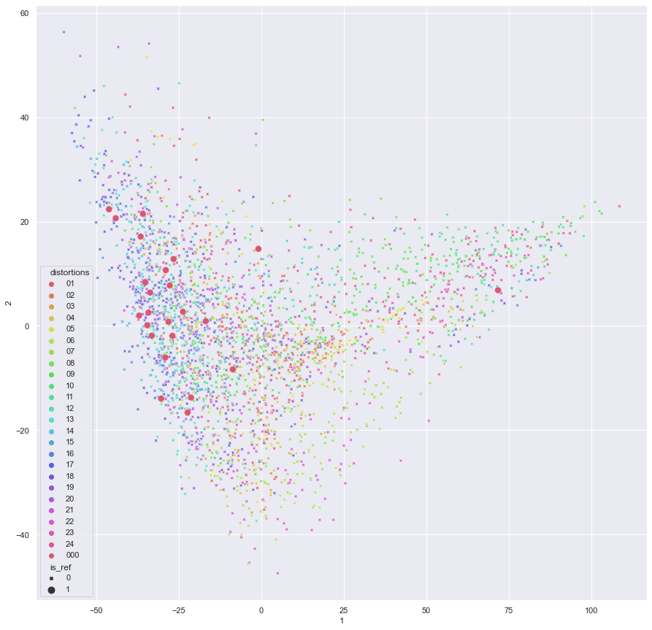
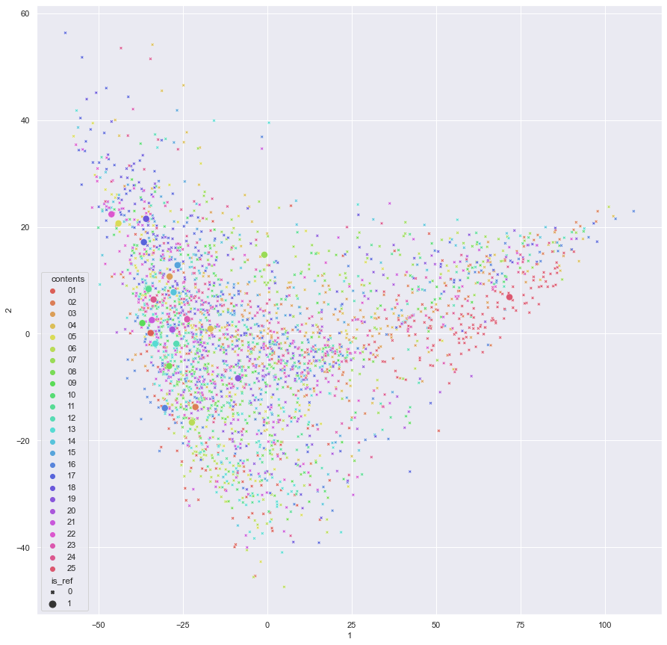

Bosse features(variance-based method):

 | distortion:

 |  |  |  | content:

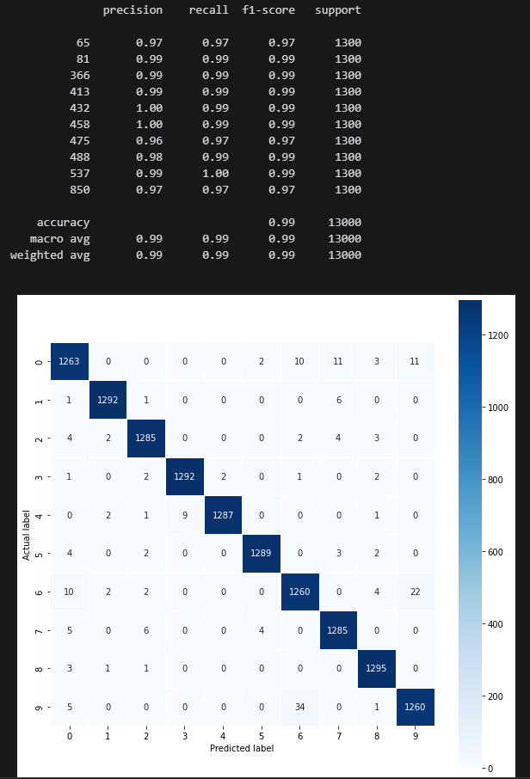
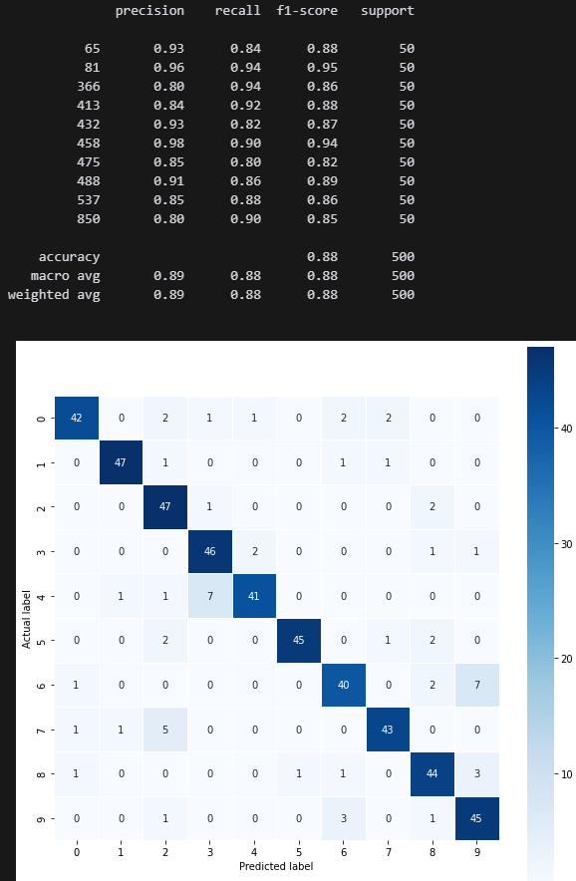

 |  | دیتاست imageNet20
 | (10کلاس اول)

 |  |  |  |  | ویژگی های بلوک چهارم vgg با کلاسبند svm(داده های تست)
 |  |  | ویژگی های بلوک چهارم vgg با کلاسبند svm(داده های آموزشی)

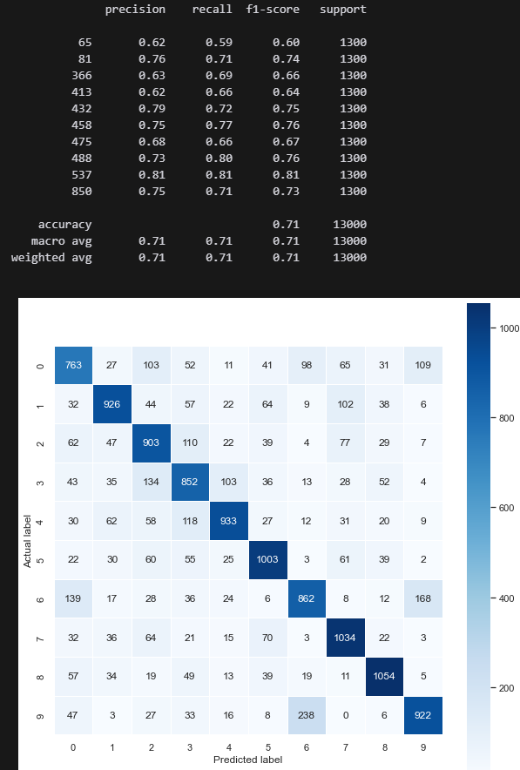
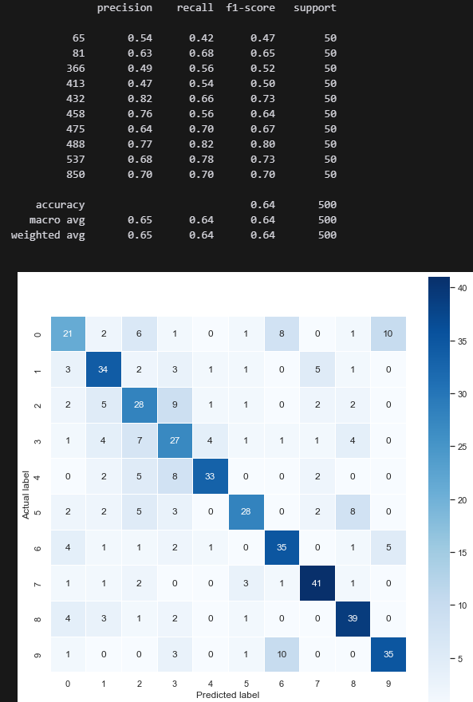

 |  |  | ویژگی های dte با کلاسبند svm(داده های آموزشی)
 |  |  |  |  | ویژگی های dte با کلاسبند svm(داده های تست)

